상품제안서
베이직똑딱이극세사담요 | 상품코드: F24786

 |  |  |  |  |  |  | 02-412-0044 | www.easy1.co.kr
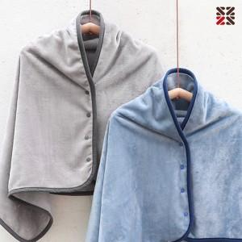

【상세/제작정보】 | 네임택에 실크인쇄 가능합니다.

【인쇄/포장옵션】 | 실크 / OPP(비닐)

【공급단가】 | 수량 | 100~ | 300~ | 500~ | 1,000~ | 3,000~
*VAT별도 | 단가 | 9,100원 | 8,960원 | 8,750원 | 8,400원 | 8,050원

【상품 URL】 | https://easy1.co.kr:443/src/goods_detail.php?gdno=24786

